登録前売り
 | 福井ユナイテッドＦＣ |  |  | VS | 大宮アルディージャ
 |  | （福井県代表） |  |  |  | （埼玉県代表）

日 時 |  | 5月26日（日） 13時kickoff |  |  | （開場 11時）
場 所 |  | テクノポート福井スタジアム

登録会員前売価格チケット注文書 5月23日(木）締切
 | 氏名
 | 登録番号もしくはチーム名
 | 携帯番号
 | 支払金額 |  | 0
※チケット代金は、登録者限定前売り価格ですので、事前申込が必要です
席種(エリア指定） |  |  | 当日価格 | 会員前売 | 注文数 |  | 備考
SA席 |  | 右側（アウェイ） | 2,000 | 1,350 |  | 0
 |  | 左側（ホーム） |  |  |  | 0
ゴール裏一般 |  | 右側（アウェイ） | 1,500 | 900 |  | 0
 |  | 左側（ホーム） |  |  |  | 0
ゴール裏高校 |  | 右側（アウェイ） | 1,000 | 720 |  | 0
 |  | 左側（ホーム） |  |  |  | 0
ゴール裏小中 |  | 右側（アウェイ） | 700 | 450 |  | 0
 |  | 左側（ホーム） |  |  |  | 0

予約期間 | 5月14日（火） ～ 5月23日（木）まで
 | これ以降は、特別価格での販売はいたしかねます。
申込方法 | 注文書を下記アドレスへメール送付 （電話での受付はいたしません）
 | 申込先アドレス |  | info@fukui-fa.com
受渡方法 | 当日１０時半より、会場チケット売場にて代金引換
支払方法 | 現金のみ
注意事項 | エリア指定されておりますので、左右の移動はできません。
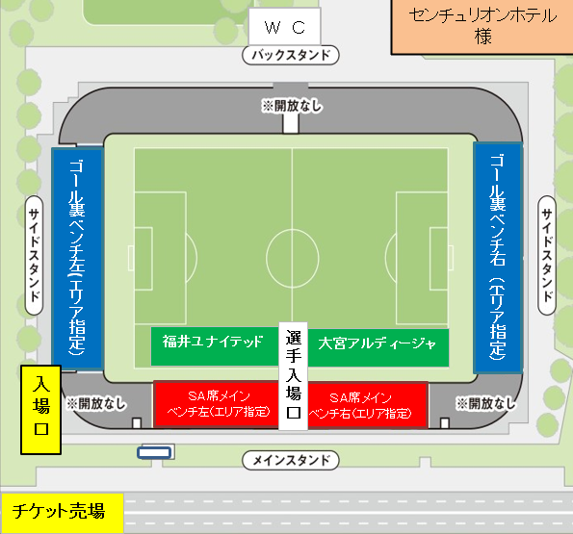

問合せ先： |  | 福井県サッカー協会事務局
申 込 先： |  | info@fukui-fa.com

